1. Kurs dolara
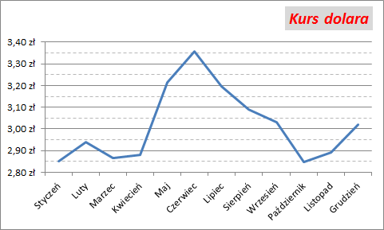
Miesiąc | Styczeń | Luty | Marzec | Kwiecień | Maj | Czerwiec | Lipiec | Sierpień | Wrzesień | Październik | Listopad | Grudzień
Kurs | 2.8518 | 2.9385 | 2.8672 | 2.8799 | 3.2137 | 3.3571 | 3.195 | 3.0894 | 3.0318 | 2.8482 | 2.8913 | 3.0197

TREŚĆ ZADANIA:
W komórkach A1:M2 przedstawiono średni kurs dolara (USD) w poszczególnych miesiącach pewnego roku.
Na podstawie tych danych stwórz wykres jak najbardziej zbliżony do wzoru przedstawionego na rysunku poniżej.

2. Kosmos
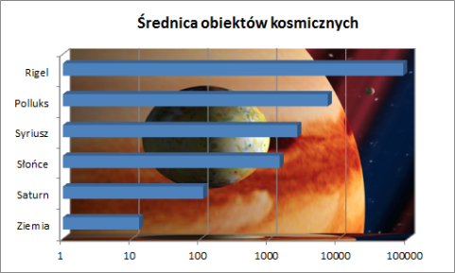
Obiekt | Średnica [tys. km]
Ziemia | 12.756
Saturn | 108.728
Słońce | 1392.5
Syriusz | 2506.5
Polluks | 6962.5
Rigel | 86335
TREŚĆ ZADANIA:
W komórkach B3:C9 przedstawiono rozmiary różnych obiektów kosmicznych.
Na podstawie tych danych stwórz wykres jak najbardziej zbliżony do wzoru przedstawionego na rysunku poniżej.
Wypełnienie tylnej ściany powstało z klipartu (słowo kluczowe : Jowisz).

3. Pierwiastek
TREŚĆ ZADANIA:
W kolumnie A podano argumenty (liczby od 0 do 4). W kolumnie B oblicz wartość funkcji
dla tych argumentów, a następnie stwórz wykres jak najbardziej zbliżony do wzoru
przedsatwionego na rysunku poniżej.
Funkcja zwracająca pierwiastek kwadratowy w Excelu nazywa się PIERWIASTEK(liczba).
x | y
0
0.1
0.2
0.3
0.4
0.5
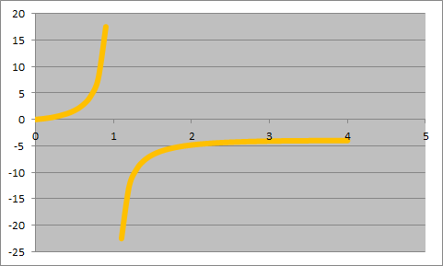
0.6
0.7
0.8
0.9
1
1.1
1.2
1.3
1.4
1.5
1.6
1.7
1.8
1.9
2
2.1
2.2
2.3
2.4
2.5
2.6
2.7
2.8
2.9
3
3.1
3.2
3.3
3.4
3.5
3.6
3.7
3.8
3.9
4

4. Waga i wzrost
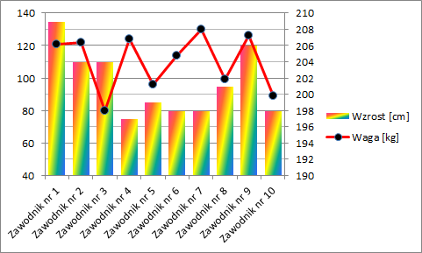
Koszykarz | Waga [kg] | Wzrost [cm]
Zawodnik nr 1 | 108 | 208
Zawodnik nr 2 | 97 | 201
Zawodnik nr 3 | 89 | 199
Zawodnik nr 4 | 115 | 210
Zawodnik nr 5 | 113 | 204
Zawodnik nr 6 | 98 | 202
Zawodnik nr 7 | 100 | 205
Zawodnik nr 8 | 97 | 211
Zawodnik nr 9 | 85 | 198
Zawodnik nr 10 | 105 | 202
TREŚĆ ZADANIA:
W komórkach C2:E12 podano wagę i wzrost 10 zawodników pewnej drużyny koszykarskiej
Na podstawie tych danych stwórz wykres jak najbardziej zbliżony do wzoru
przedstawionego na rysunku poniżej.
Uwaga. Wartości w arkuszu zmieniają się automatycznie. Zatem rysunek należy traktować poglądowo.

5. Tangens
TREŚĆ ZADANIA:
W kolumnie A podano argumenty (miary kąta od 0 do 360 stopni). W kolumnie B oblicz wartość funkcji, a w kolumnie C funkcji
dla tych argumentów, a następnie stwórz wykres jak najbardziej zbliżony do wzoru przedstawionego na rysunku poniżej.
Funkcja zwracająca tangens kąta w Excelu nazywa się TAN(kąt). Pamiętaj, że argument tej funkcji musi być wyrażony w radianach.
x | y = tg(x) | y = tg(x + pi()/2)
0
5
10
15
20
25
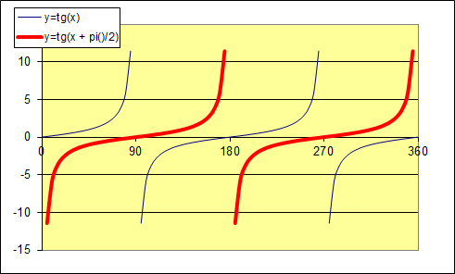
30
35
40
45
50
55
60
65
70
75
80
85
90
95
100
105
110
115
120
125
130
135
140
145
150
155
160
165
170
175
180
185
190
195
200
205
210
215
220
225
230
235
240
245
250
255
260
265
270
275
280
285
290
295
300
305
310
315
320
325
330
335
340
345
350
355
360

6. Pisarze
TREŚĆ ZADANIA:
W komórkach C4:D13 podano wyniki ankiety na ulubionego pisarza lektur szkolnych, przeprowadzonej wśród uczniów klasy pierwszych twojej szkoły.
Na podstawie tych danych stwórz wykres jak najbardziej zbliżony do wzoru przedstawionego na rysunku poniżej.
Uwaga. Wartości w arkuszu zmieniają się automatycznie. Zatem rysunek należy traktować poglądowo.

Autor | Liczba głosów
Mickiewicz | 13
Sienkiewicz | 22
Norwid | 19
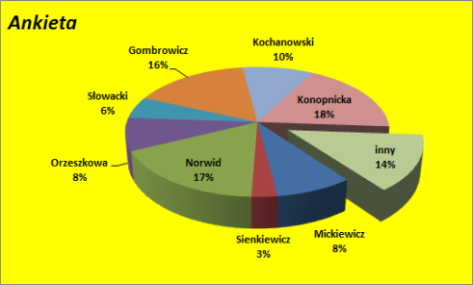
Orzeszkowa | 2
Słowacki | 7
Gombrowicz | 3
Kochanowski | 2
Konopnicka | 16
inny | 18

7. Frekwencja
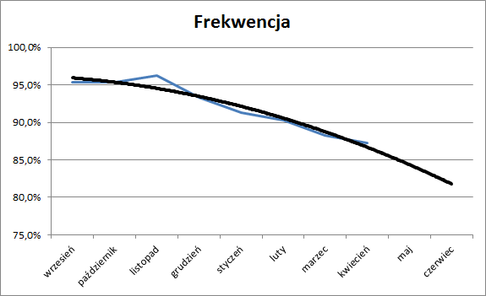
TREŚĆ ZADANIA:
W komórkach A1:B11 podano frekwencję pewnego ucznia w poszczególnych miesiącach.
Na podstawie tych danych stwórz wykres jak najbardziej zbliżony do wzoru przedstwionego na rysunku poniżej. Zauważ, że wykres obejmuje także maj i czerwiec, choć w arkuszu brak danych dla tych miesięcy.
Uwaga. Wartości w arkuszu zmieniają się automatycznie. Zatem rysunek należy traktować poglądowo.
Miesiąc | Frekwencja
wrzesień | 98.8%
październik | 95.8%
listopad | 95.8%
grudzień | 96.8%
styczeń | 94.8%
luty | 95.8%
marzec | 95.8%
kwiecień | 91.8%
maj
czerwiec

